BO구성요서_별첨
서비스 구성 요소

구성 요소 설명

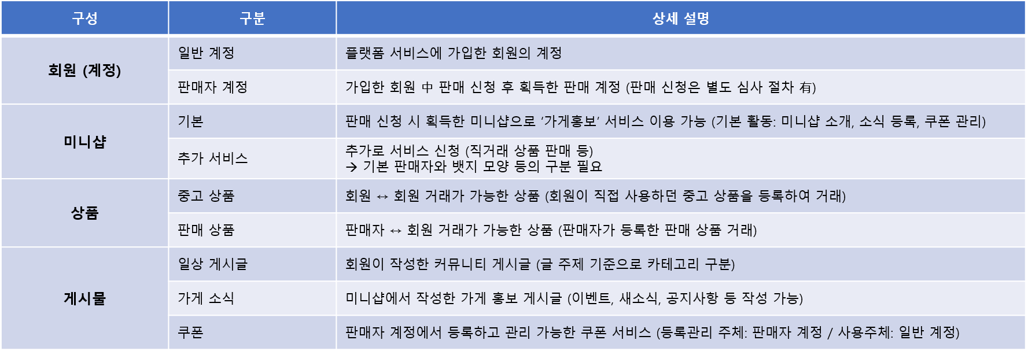

➔ 지역 별 접근 구분 필요 (가입 지역 이외, 타 지역 접근 및 활동 불가)

